エビデンス
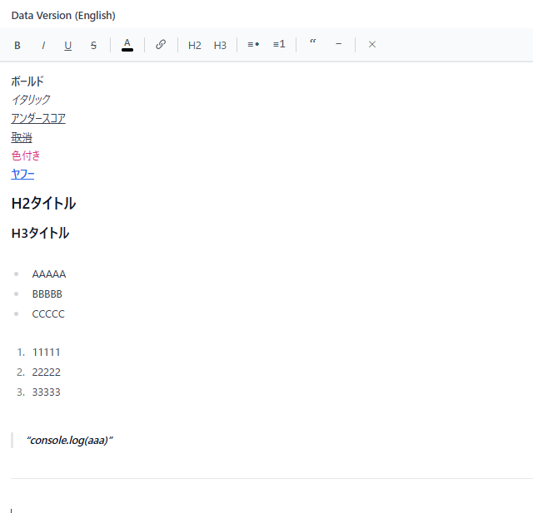
2,3

4,5

6 | エビデンスなし

7

8
 | customer001の申請件数は40件

9～13
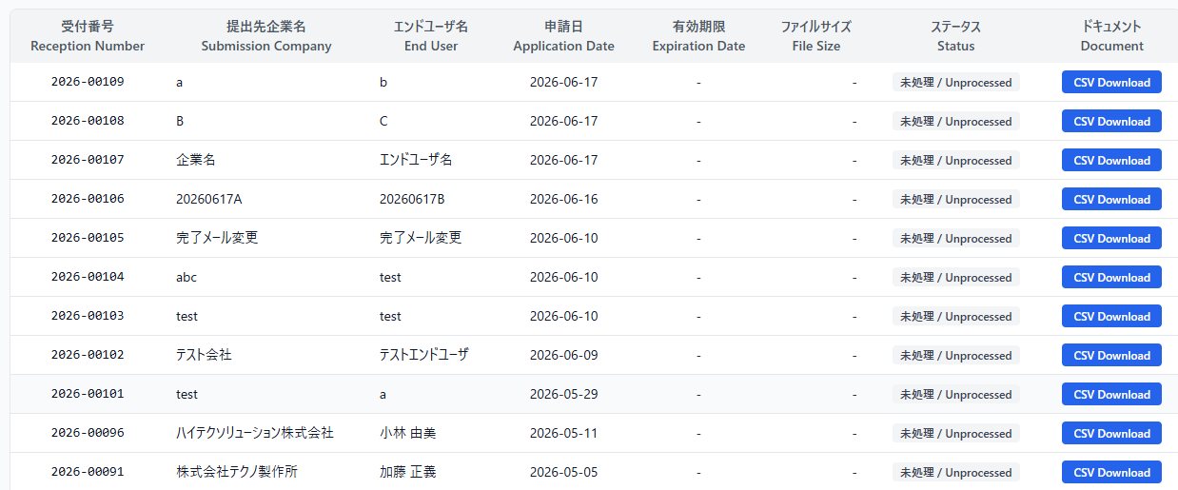

14
 | テーブル

 | 画面

16
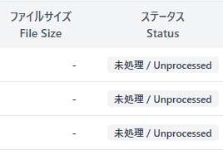

17
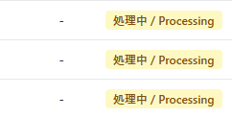

18

19

21～25
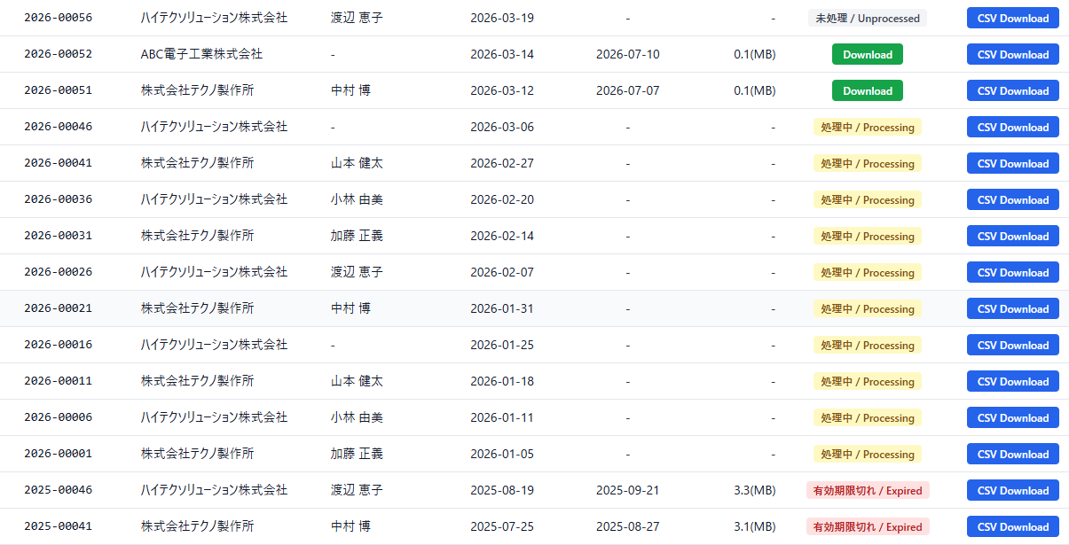

26

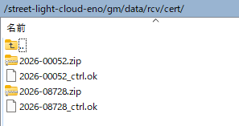

27

28～38

40

41 | エビデンスなし

42～54
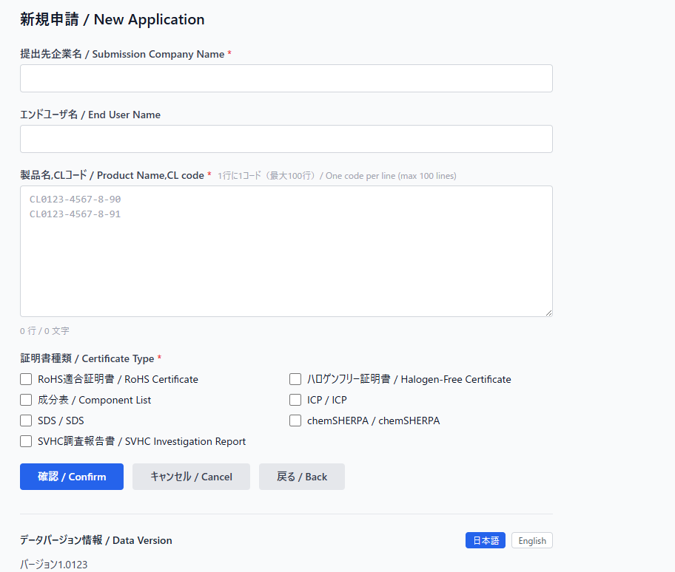

55

58

59 | 入力できない

61 | 入力できない

64
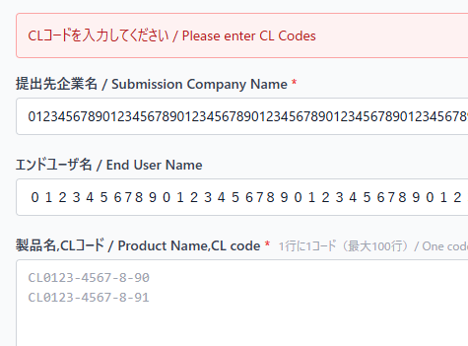

64
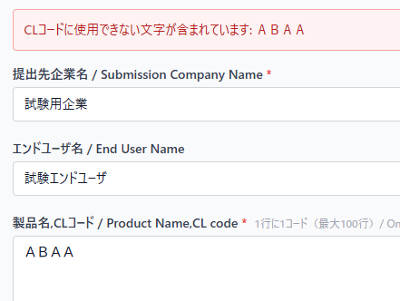

65
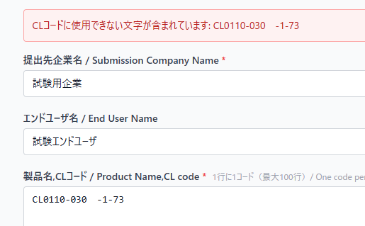

66
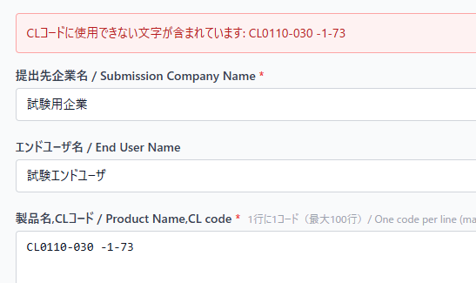

67
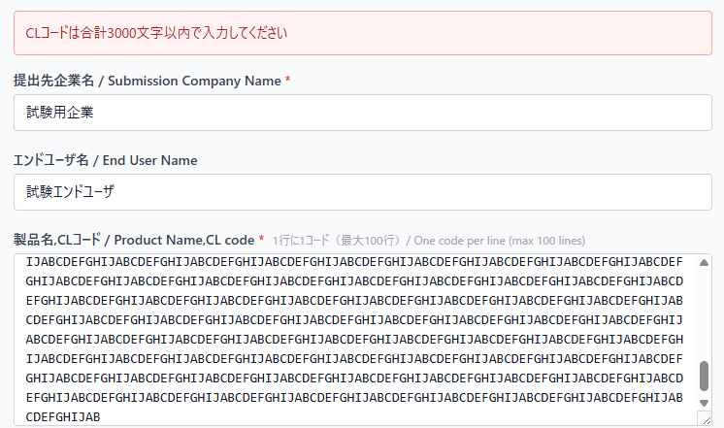

68
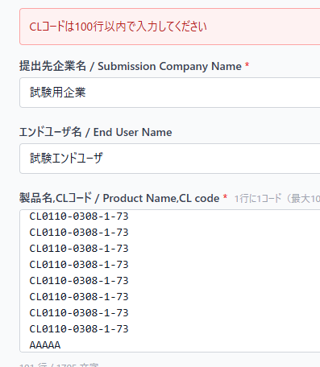

70
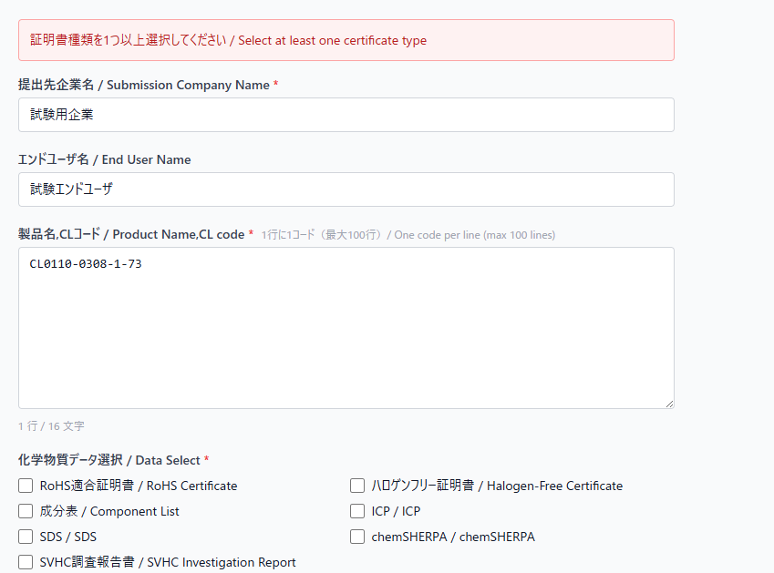

71 | エビデンスなし

73～74

76～79

80,81

82

84～88

89
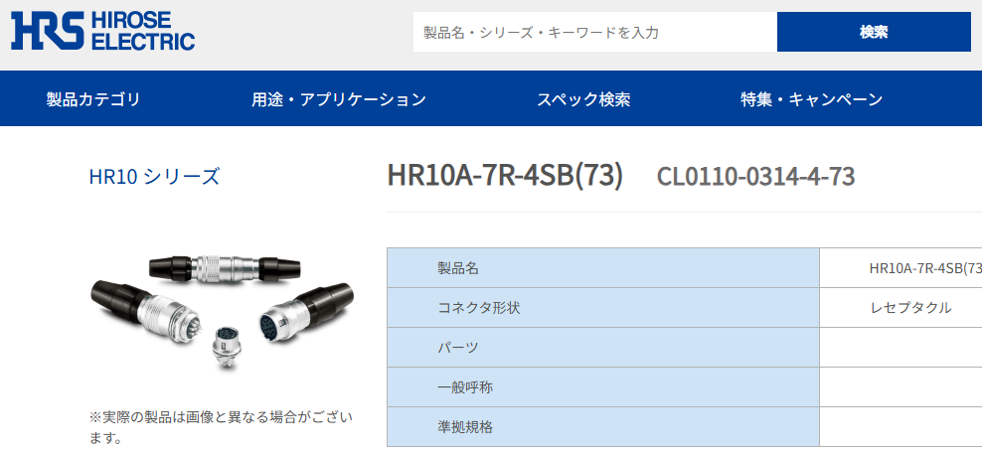

91～97
 | 全チェック

 | Rohsのみ選択

100,102

103,104

106,107

109,110

112,113

117,118

119

120

121

122～130

131～133
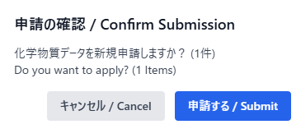

134～167
 | 申請テーブル
 | ID（主キー） | id | 162
 | 受付番号 | receipt_number | 2026-00112
 | 申請者アカウントID | account_id | customer001
 | 申請対象会社名 | company_name | A
 | エンドユーザー名 | end_user_name | B
 | ステータス | status | unprocessed
 | 成分表 | flag_seibun_hyo | TRUE
 | RoHS証明書 | flag_rohs | TRUE
 | ハロゲンフリー証明書 | flag_halogen_free | FALSE
 | ICP分析証明書 | flag_icp | FALSE
 | SDS | flag_sds | TRUE
 | AIS | flag_ais | FALSE
 | chemSHERPA書類 | flag_chem_sherpa | FALSE
 | SVHC証明書 | flag_svhc | TRUE
 | 申請日時 | applied_at | 2026-07-06
 | 処理完了日時 | completed_at | « NULL »
 | 有効期限 | expires_at | « NULL »
 | 証明書ZIPのファイルサイズ | zip_file_size_bytes | « NULL »
 | 証明書ZIPのフォルダ数 | folder_count | « NULL »
 | 証明書ZIPのファイル数 | file_count | « NULL »
 | 申請内容CSV | csv_s3_key | gm/send/cert/2026-00112.csv
 | 証明書ZIP | zip_s3_key | « NULL »

 | 申請製品テーブル
 | ID | id | 320
 | 申請ID | application_id | 162
 | CLコード | cl_code | CL0110-0308-1-73
 | 製品名 | product_name | HR10A-7R-6P(73)

168～176
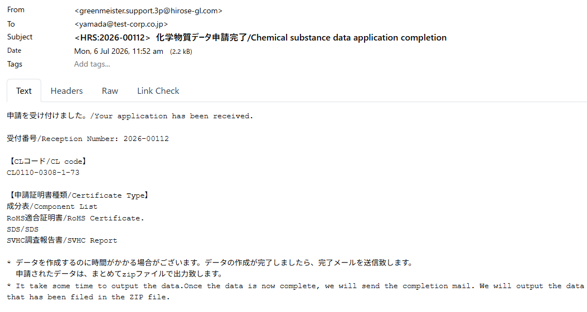

178～188

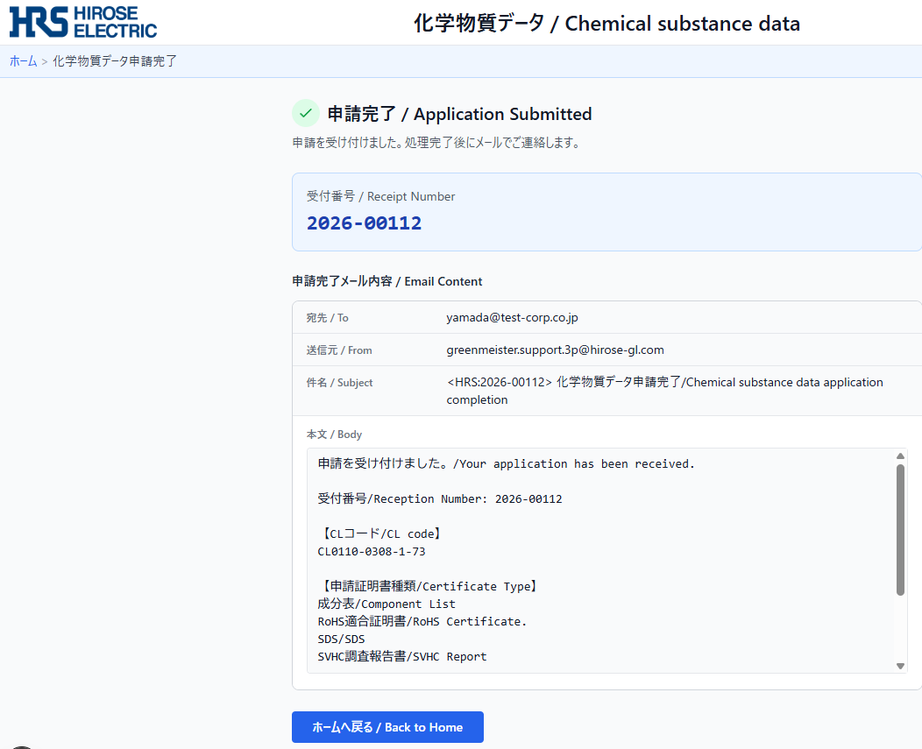

179,180
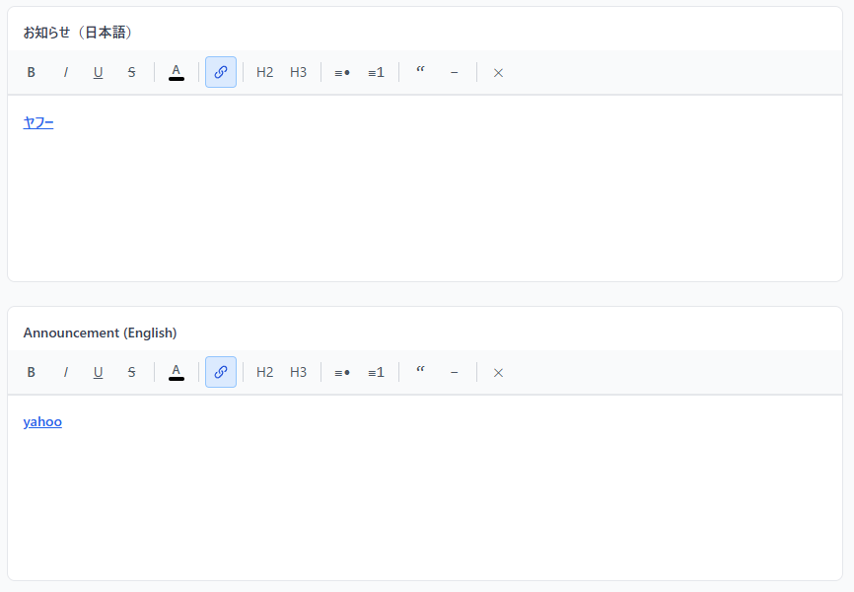

182,183
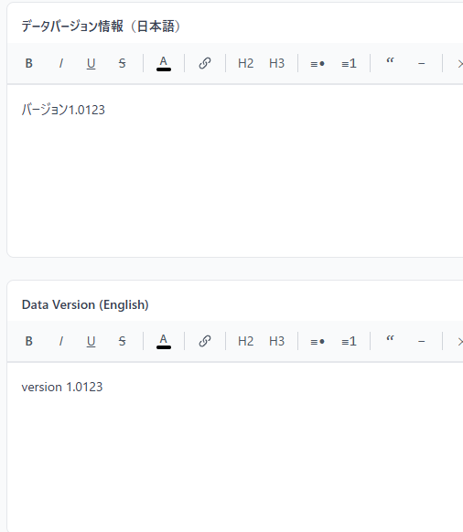

185,186
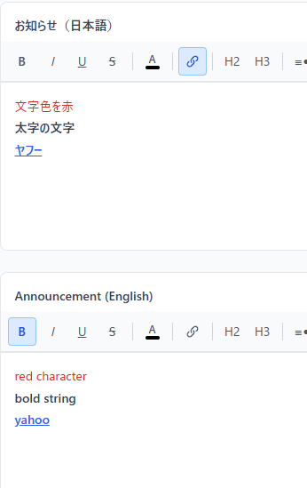

188,189
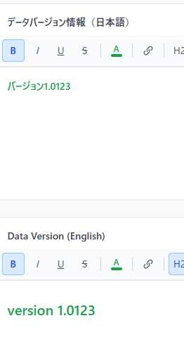

192
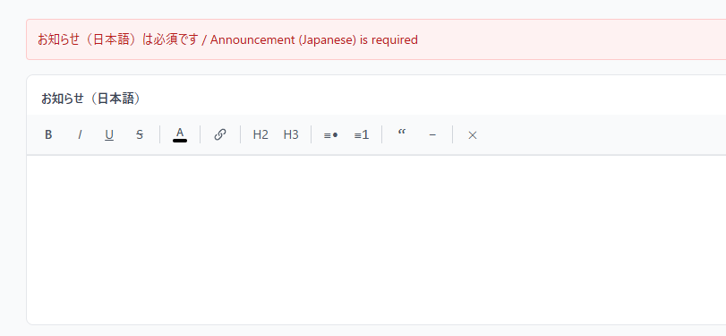

193
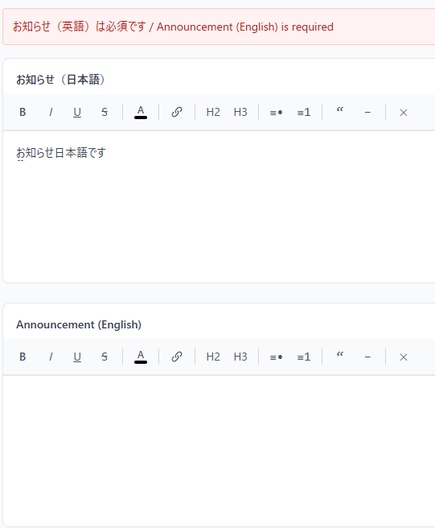

195～200
 | ID | id | 1
 | お知らせ本文（日本語） | content_ja | <p>お知らせ日本語です</p>
 | お知らせ本文（英語） | content_en | <p>english announcement.</p><p><a target="_blank" rel="noopener noreferrer nofollow" href="https://www.yahoo.co.jp/">yahoo</a></p><p></p>
 | データバージョン（日本語） | data_version_ja | <p>ｂｂｂｂ</p>
 | データバージョン（英語） | data_version_en | <h2><span style="color: rgb(22, 163, 74);"><strong>version 1.0123</strong></span></h2><p></p>
 | 最終更新日時 | updated_at | 2026-07-06
 | 最終更新者アカウントID | updated_by | staff001

203

204

206～211
 | ID | id | 1
 | お知らせ本文（日本語） | content_ja | <p>お知らせ日本語です</p>
 | お知らせ本文（英語） | content_en | <p>english announcement.</p><p><a target="_blank" rel="noopener noreferrer nofollow" href="https://www.yahoo.co.jp/">yahoo</a></p><p></p>
 | データバージョン（日本語） | data_version_ja | <p>データバージョンv1.0</p>
 | データバージョン（英語） | data_version_en | <p><span style="color: rgb(22, 163, 74);">data version v1.0</span></p>
 | 最終更新日時 | updated_at | 2026-07-06
 | 最終更新者アカウントID | updated_by | staff001

213,214
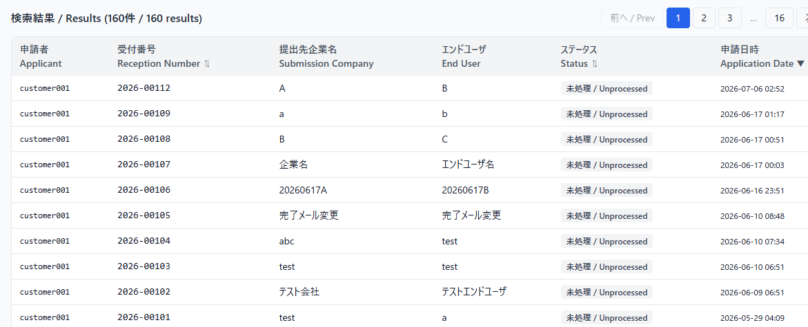

215～220

221
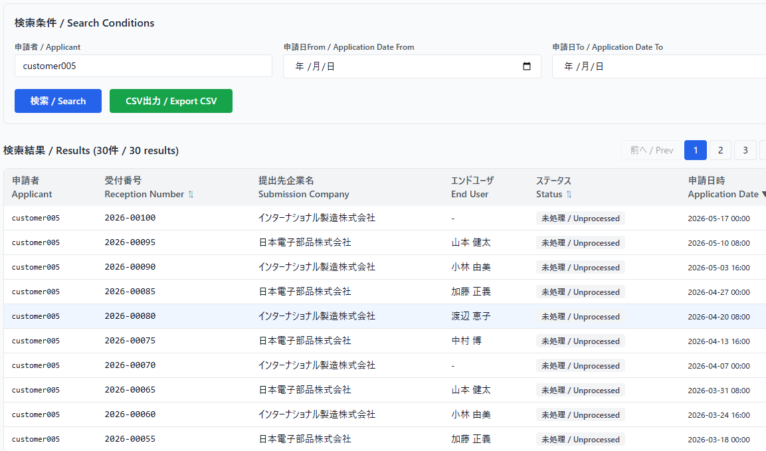

222
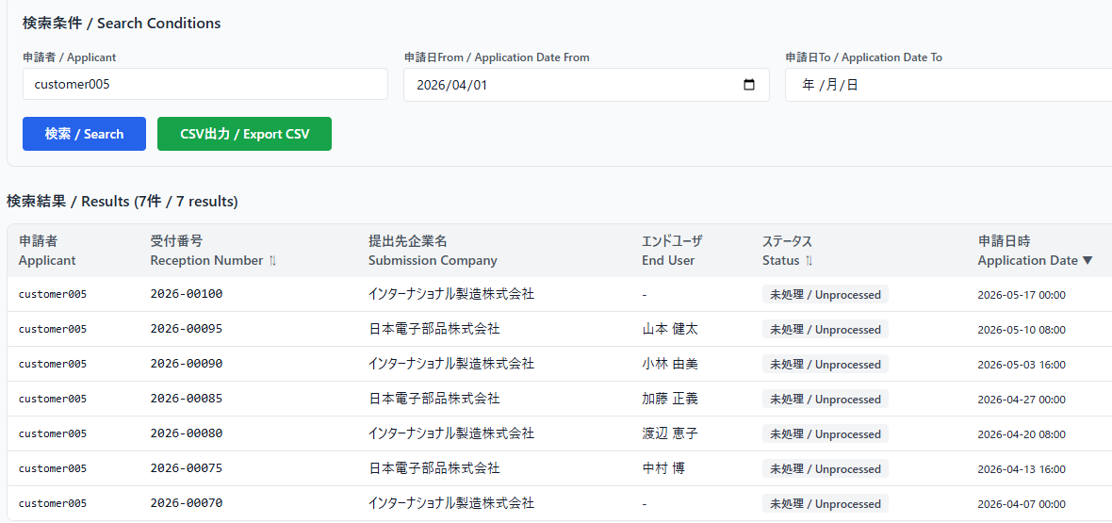

223
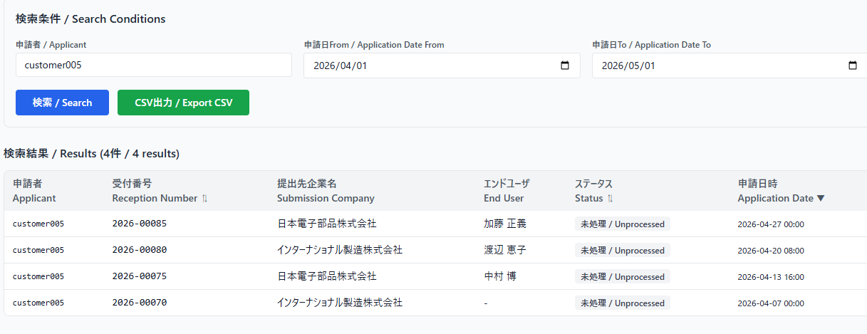

224～226
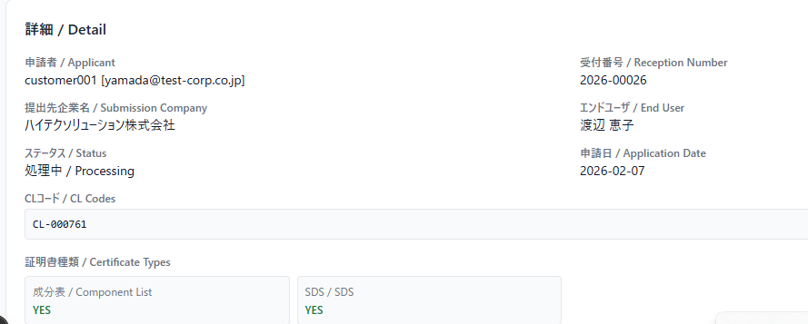

227 | エビデンスなし

228,229

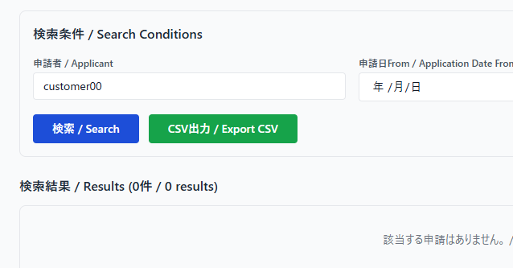
232～241 |  |  |  | 途中省略
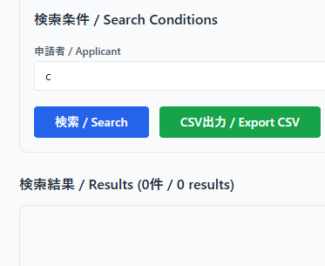

242
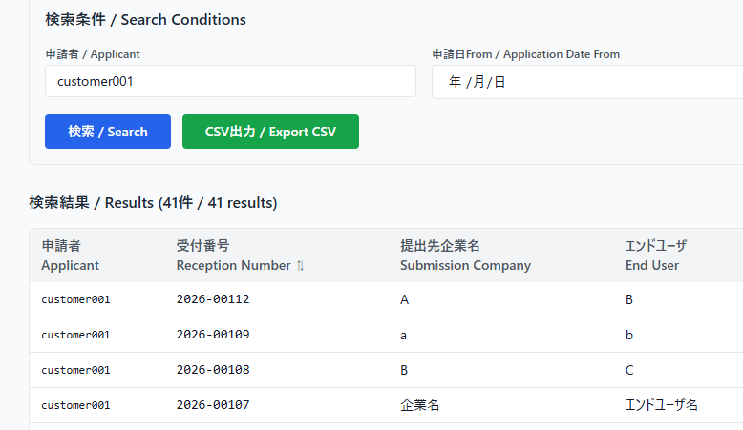

244

245

246
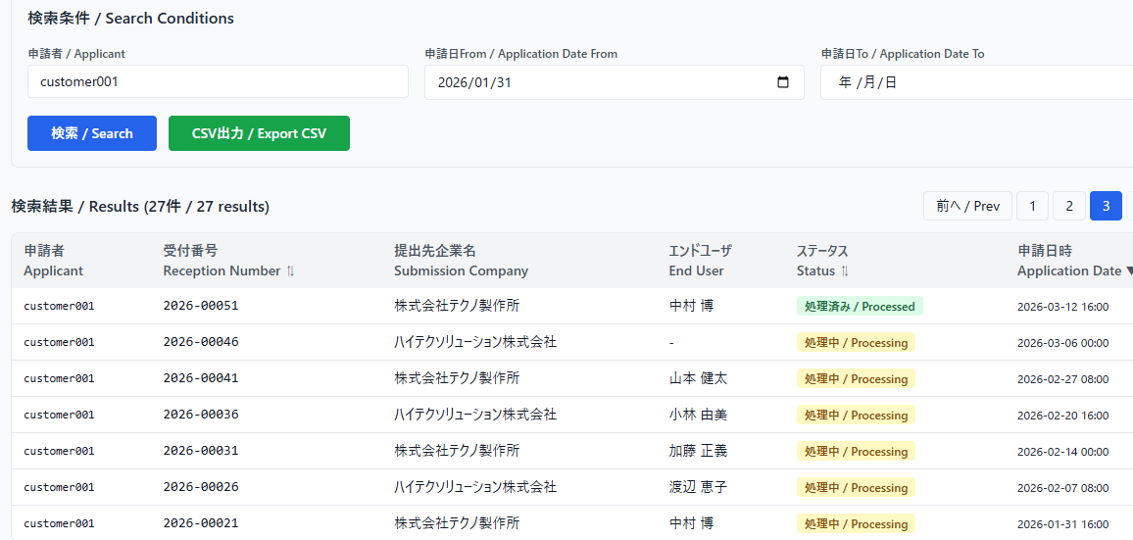

247

249

250

251

252
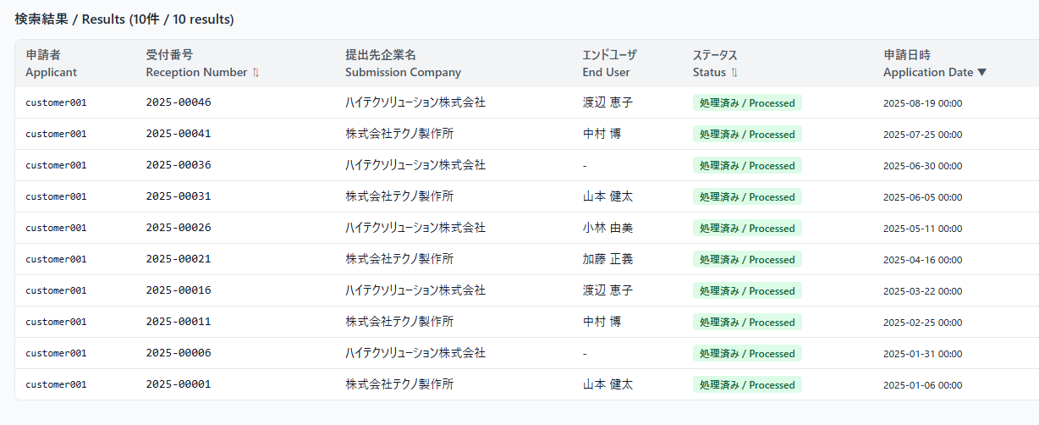

254
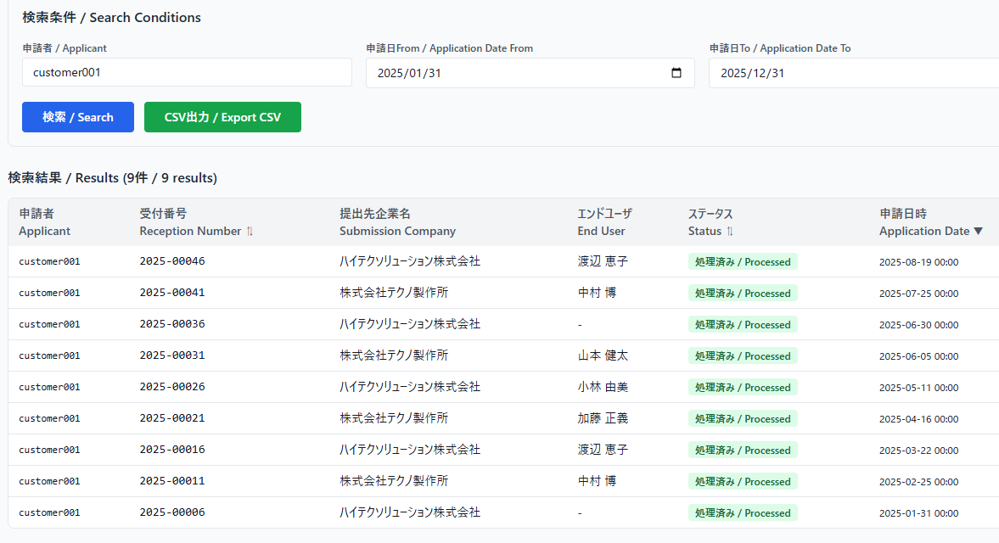

255
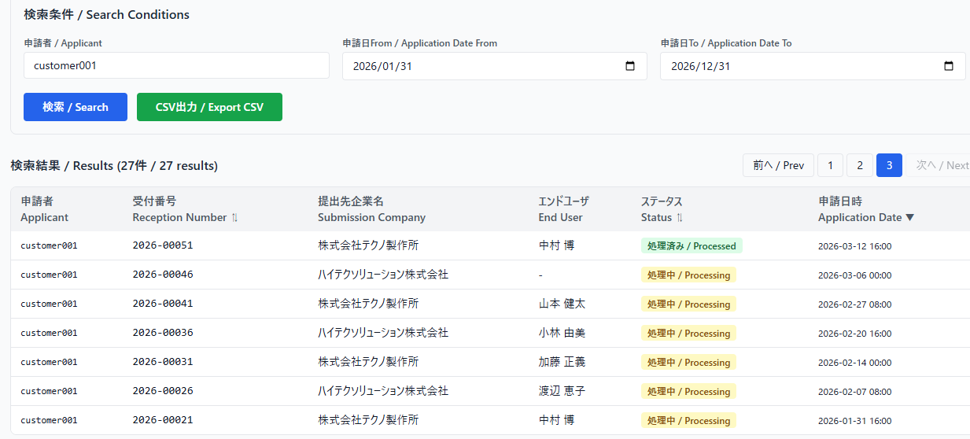

256～257 | エビデンスなし

268～283
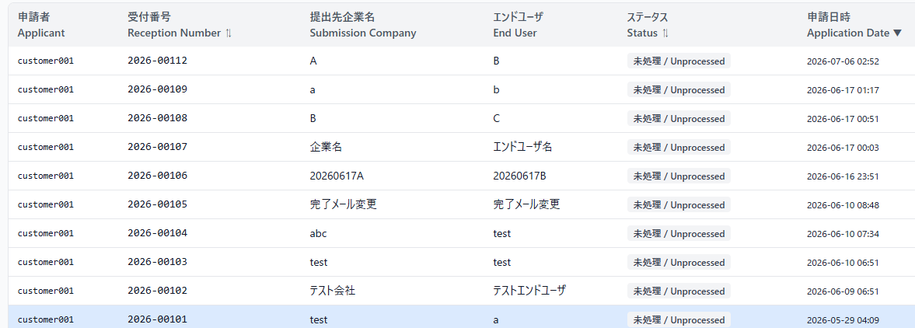

284～295
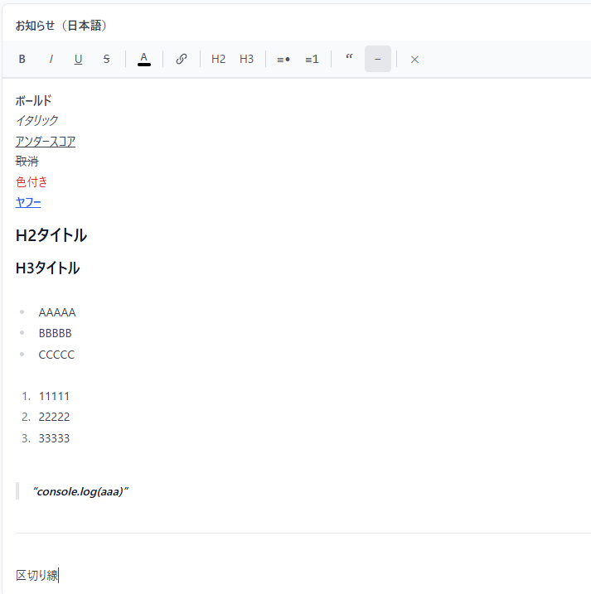

296～307

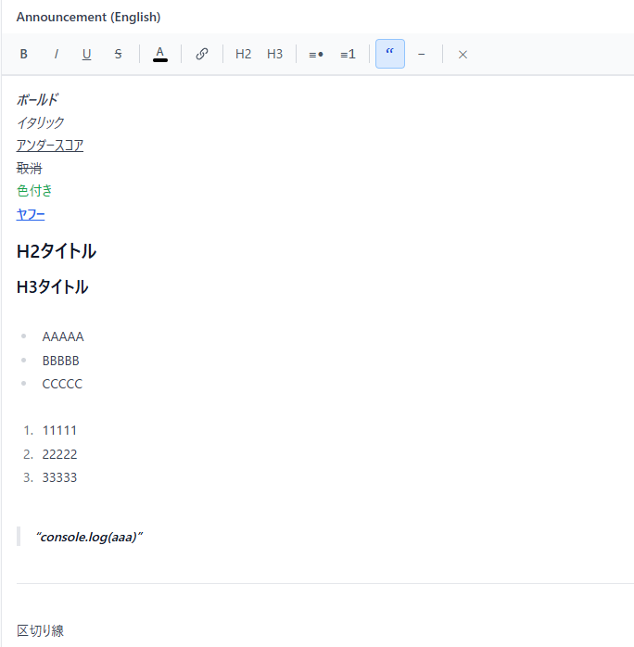

308～319
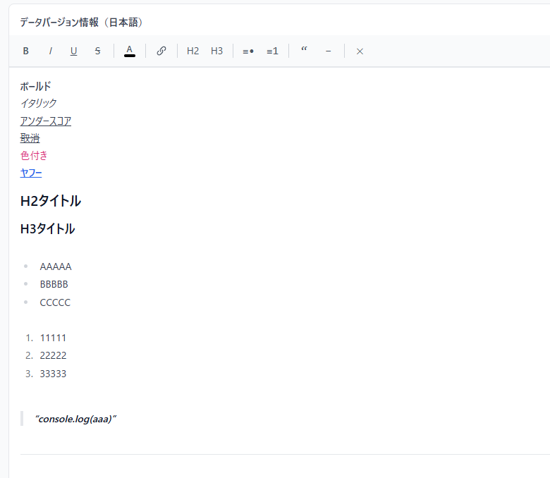

320～331

